Зразок
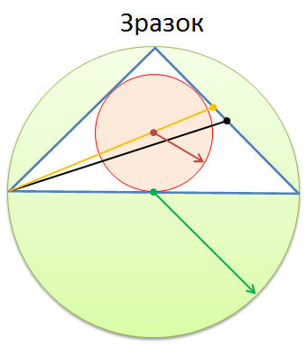

2 Формули
Рівносторонній трикутник
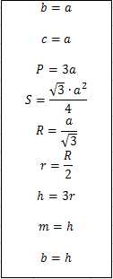
Сторона a = | 23
Сторона b = | ?
Сторона c = | ?
Периметр P = | ?
Площа S = | ?
Радіус описаного кола R = | B3/SQRT(3)
Радіус вписаного кола r = | ?
Висота h = | ?
Медіана m = | ?
Бісектриса b = | ?

4 Формули
Прямокутний трикутник
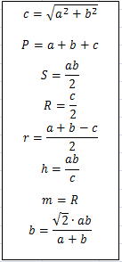
Сторона a = | 33
Сторона b = | 56
Сторона c = | SQRT(B3^2+B4^2)
Периметр P = | ?
Площа S = | ?
Радіус описаного кола R = | ?
Радіус вписаного кола r = | ?
Висота h = | ?
Медіана m = | ?
Бісектриса b = | ?

6 Формули
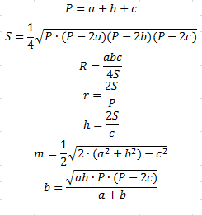
Тупокутний трикутник

Сторона a = | 10
Сторона b = | 14
Сторона c = | 19
Периметр P = | ?
Площа S = | SQRT(B6*(B6-2*B3)*(B6-2*B4)*(B6-2*B5))/4
Радіус описаного кола R = | ?
Радіус вписаного кола r = | ?
Висота h = | ?
Медіана m = | ?
Бісектриса b = | ?

